画面設計書
画面設計書 | システム名 |  | グループ名 |  | 作成日 | 担当 | 承認印
 | ProjectX |  |  |  | 2024-12-10 | 篠

画面名称 | コメント機能
画面レイアウト
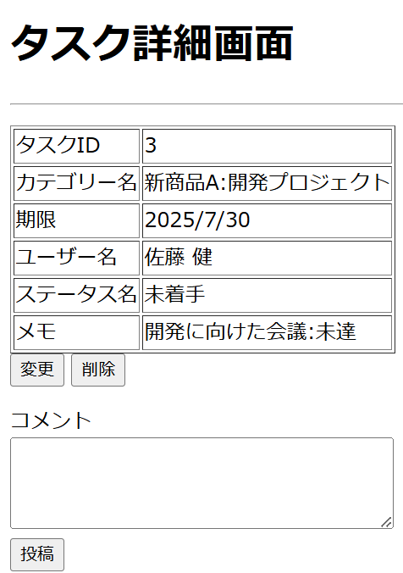
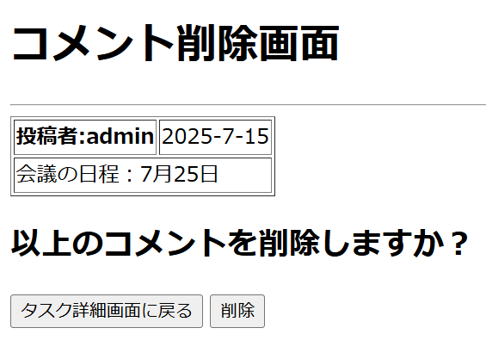

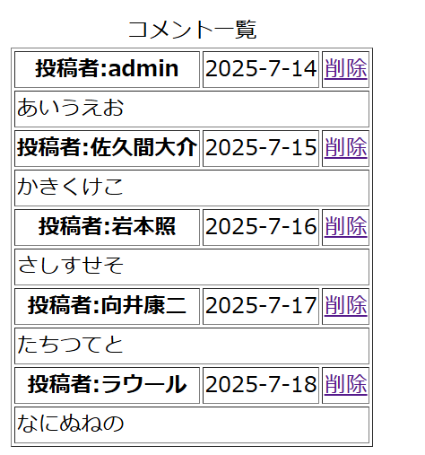

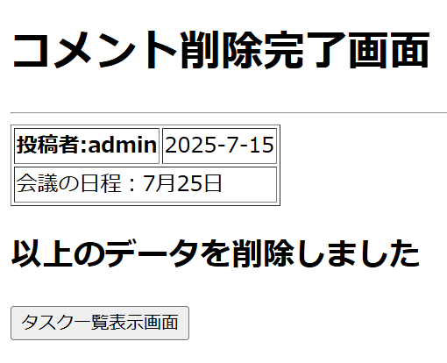
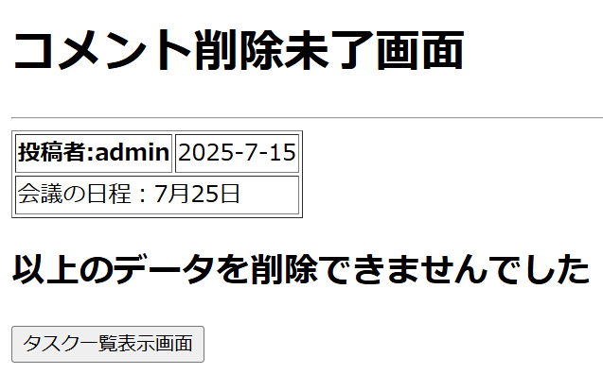

フォーム定義
action | /CommentAddServlet |  |  |  |  | method | post
識別ID | ラベル | type | name | value | 備考
コメント投稿 |  | submit |  | 投稿
フォーム定義
action | /comment-delete.jsp |  |  |  |  | method | post
識別ID | ラベル | type | name | value | 備考
コメント削除画面に遷移 |  | href |  | 削除

フォーム定義
action | /task-detail.jsp |  |  |  |  | method | post
識別ID | ラベル | type | name | value | 備考
タスク詳細画面に戻る |  | submit |  | タスク詳細画面に戻る

フォーム定義
action | /CommentDeleteServlet |  |  |  |  | method | post
識別ID | ラベル | type | name | value | 備考
コメント削除 |  | submit |  | 削除
フォーム定義
action | /task-list.jsp |  |  |  |  | method | post
識別ID | ラベル | type | name | value | 備考
タスク一覧表示画面に戻る |  | submit |  | タスク一覧表示画面 | コメント削除未了画面のボタン

フォーム定義
action | /task-list.jsp |  |  |  |  | method | post
識別ID | ラベル | type | name | value | 備考
タスク一覧表示画面に戻る |  | submit |  | タスク一覧表示画面 | コメント削除完了画面のボタン

詳細クラス図
詳細クラス図 | システム名 | グループ名 | 作成日 | 担当 | 承認印
 | ProjectX |  | 2024-12-11 | 篠

WebContent
model

<<jsp>>
task-detail.jsp
entity
dao

ConnectionManager
- URL:String = "jdbc:mysql://localhost:3306/task_db"
- USER:String = "root"
- PASSWORD:String = "root"
+ getConnection():Connection
<<jsp>>
comment-register.jsp
TaskUserCommentBean
- commentId:int
- taskId: int
- userId : String
- comment : String
-updateDatetime:Timestamp
+ TaskUserCommentBean()
+ getTaskId() : String
+ setTaskId(taskId : int): void
+ getUserId():String
+ setUserId(useId:String) : void
+ getComment():String
+ setComment(comment:String) : void

<<jsp>>
comment-register-success.jsp

<<jsp>>
comment-register-failure.jsp

TaskCategoryUserStatusDAO
+ insert(tucbean:TaskUserCommentBean):int
+ delete(tucbean:TaskUserCommentBean):int
+ commentList(taskId:int):List<TaskUserCommentBean>
+ deleteCommentList(commentId:int):List<TaskUserCommentBean>
<<jsp>>
comment-delete.jsp

<<jsp>>
comment-delete-success.jsp

<<jsp>>
comment-delete-failure.jsp

servlet

CommentAddServlet
- serialVersionUID:long = 1L
+ CommentAddServlet()
# doGet(request,response):void
#doPost(request,response):void

CommentDeleteServlet
- serialVersionUID:long = 1L
+ CommentDeleteServlet()
# doGet(request,response):void
#doPost(request,response):void

画面遷移図
※水色で表示されている部分は新規で作成したクラス

ログイン画面
メニュー画面
タスク登録画面
タスク登録完了画面

【認証失敗】
エラー画面
【登録失敗】
タスク一覧表示画面
タスク詳細画面
タスク編集画面
タスク編集完了画面

エラー画面
【編集失敗】
コメント登録成功画面

エラー画面
【登録失敗】

コメント削除確認画面
コメント削除完了画面

エラー画面
【削除】失敗

タスク削除確認画面
タスク削除完了画面

ログアウト画面
エラー画面
【削除失敗】

